contents
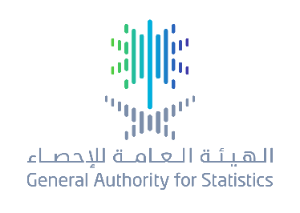
 | Establishments Economic Servey
 | 2017

Table | Table Name
1 | No of Establishments by class size & economic activity 2017
2 | Saudi employees by class size & economic activity 2017
3 | Non-Saudi employees by class size & economic activity 2017
4 | Total employees by class size & economic activity 2017
5 | Total employees (Saudi, Non-Saudi) by economic activity 2017
6 | Wages & Salaries by class size & economic activity 2017
7 | Wages & Salaries by class size & economic activity 2017
8 | Employees Compensation by class size & economic activity 2017
9 | Employees Compensation by economic activity 2017
10 | Operating Expenditures by class size & economic activity 2017
11 | Operating Revenues by class size & economic activity 2017
12 | Revenues & Expenditures by economic activity 2017
13 | Operating Surplus by class size & economic activity 2017
14 | Gross capital formation by economic activity 2017

